关系图
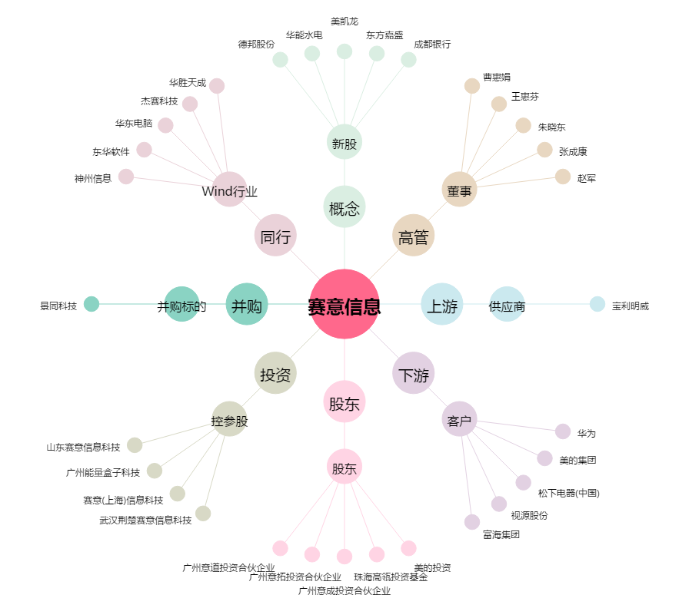
赛意信息[300687.SZ] - 关系概览图

